Plan1
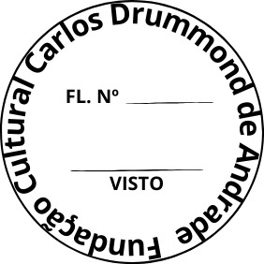
FUNDAÇÃO CULTURAL CARLOS DRUMMOND DE ANDRADE

SOLICITAÇÃO DE ORÇAMENTO
À Fundação Cultural Carlos Drummond de Andrade - Seção de Compras Av. Carlos Drummond de Andrade, 666 - Centro - Itabira/MG - CEP: 35900-025 e-mail: fccdacompras2@gmail.com A/C: Hellen Rocha

Nome ou Razão Social:
CNPJ/CPF: |  | Insc. Muncipal:
Insc. Estadual: |  | Telefone Fixo:
Endereço completo:
E-mail: |  | Contato Whatssap:

ITEM | TÍTULO | QUANT. | UNID. | VR. UNIT. | VR. TOTAL
001 | Contratação de empresa especializada em apólice de seguro total para o período de 12 meses para o veículo sedan, zero Km, ônix Plus 1.0, ano 2025, modelo 2026, adquirido pela FCCDA (especificações constantes no Termo de Referência). | 01 | 01 |  | -
TOTAL GERAL |  |  |  | -

Validade da proposta:

OBSERVAÇÃO: O preço compreenderá todos os custos necessários ao fornecimento do objeto desta licitação, inclusive os referentes a despesas diretas e indiretas, encargos fiscais e parafiscais incidentes, tais como: tributos, preços públicos, seguros, bonificações, salários, encargos sociais, previdenciários, trabalhistas, fiscais, securitários, comerciais e outros congêneres, combustível, seguro, manutenção dos veículos, alimentação, hospedagem e diária do motorista

DATA:

____________________________________________________
Assinatura do Representante Legal / CARIMBO DE CNPJ

